兑换码
项目编号
文档编号
密 级 | 内部
兑换码系统
版本号 | 变更者 | 变更类型 | 变更时间 | 文档状态 | 备注
V1.0 | 邓海丰 | 新增 | 2025-06-12 | 草案 | 创建文档

设计目的
 | 游戏福利发放
 |  | 游戏福利发放

兑换码规则
 | 兑换码仅对角色生效,即同一账号,在不同的分服都有角色。则同一兑换码对2个角色都有效
 | 兑换码只匹配小写字母和数值
 |  | 剔除i,l
 |  | 剔除0,o
 | 下方增加前往社区的跳转链接（如果我们要做社区或者集中地方发放兑换码）

其他系统需求
 | 道具需求
 | 无

 | 功能开启需求
 | 玩家1级时即开启此功能

 | 红点需求
 | 无

 | 邮件需求
 | 无

 | 跑马灯需求
 | 无

 | 运营需求-----后面做
 | 可后台生成兑换码
 |  | 选择需要生成的区服/渠道 |  |  | 区服/渠道列表，可多选，全选，反选
 |  | 礼包类型 |  |  | 用于奖励的发放
 |  | 礼包码类型 |  |  | 私有：一码只能使用一次 | 公有：一码大家都能使用
 |  | 使用周期
 |  | 生成数量
 |  | 指定礼包码 |  |  | 填写指定key用于类似（VIP666，VIP888这种），不填则随机

 | 服务器需求
 | 无

界面
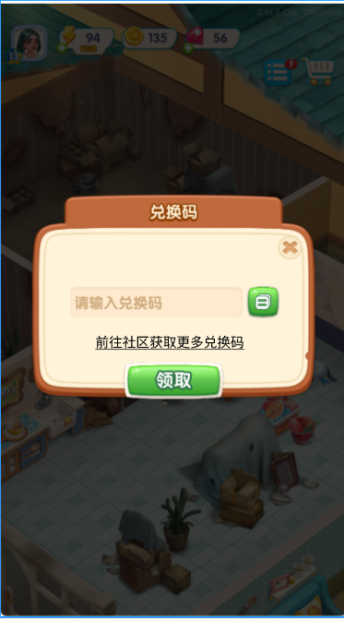

美术需求
 | UI需求
 |  | 见上方【界面展示】

 | 原画需求
 |  | 无

 | 特效需求
 |  | 无

 | 动画需求
 |  | 无

 | icon需求
 |  | 无

